Sheet1
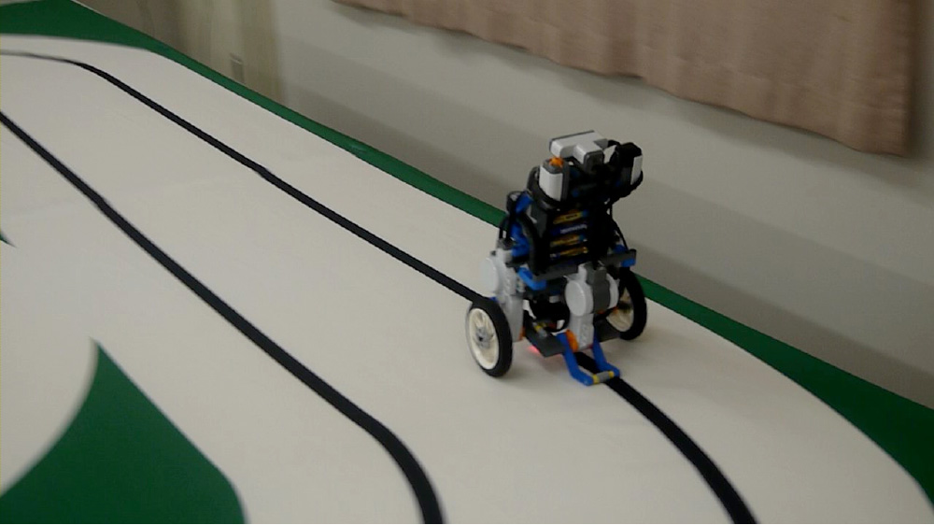
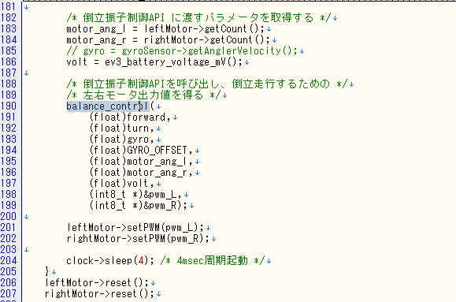
app.cpp
v

ここで倒立するための計算をしている

ここでモータにPWM値を引き渡している

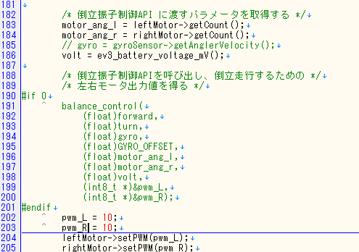

 |  | 100 ～ -100まで格納可能
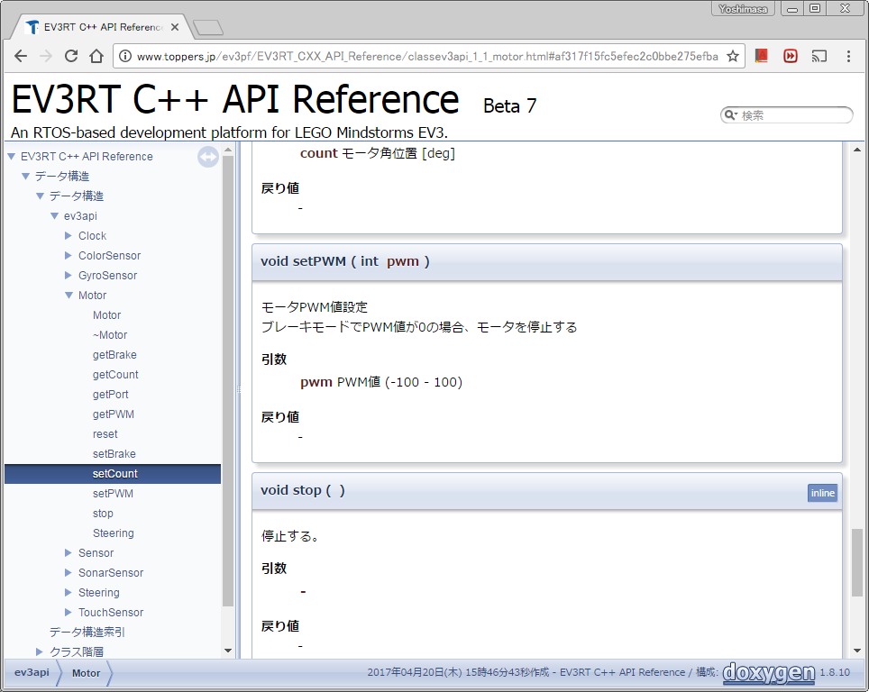

こんな感じにすればモータがただ回るだけ
 | これで尻尾ライントレースをしたい

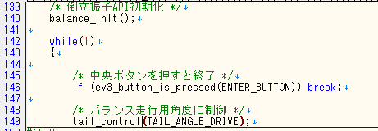

TAIL_ANGLE_DRIVEを操作すれば尻尾の角度が変わります
今は倒立のために収納されている(ゼロ度?)だと思う
Pゲインがすでに効いているため、角度変更のみで尻尾走行として利用可能

しっぽを使いながらライントレース(尻尾ライントレース)
車体が斜めになったことにより、光センサが取れる値が変わるので意外とチューニングが難しい。

